Balmer-Serie
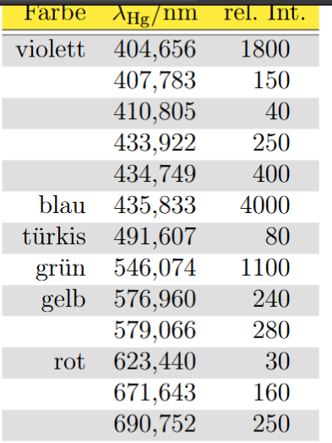
Spektrallinie Hg
1. Ordnung |  |  |  |  |  |  | delta omega_B | 0.5
omega_B | Spektrallinien | Beugungswinkel | Farbe | Dicke d (Skt) |  |  | delta Beugungswinkel | 0.5
145 |  | 48 | violett | 4 |  |  | delta Dicke d | 1
145 |  | 49 | violett | 2
145 |  | 49.5 | violett | 2
145 |  | 50.5 | violett/blau | 3
145 |  | 51 | violett/blau | 3 | Skala von Beugungswinkel 50,7 aber nicht sichtbar
145 |  | 51 | blau | 4 | genau
145 |  | 55.5 | türkis | 1 | spezieller Fehler = 0,1 (war sehr deutlich zu erkennen)
145 |  | 61 | grün | 3
145 |  | 64 | gelb | 5
145 |  | 64.5 | gelb | 5 | man kann den unterschied von 0,5 eig. Nicht lesen
145 |  | 69 | rot | 5 | intensität sehr niedrig und sehr unscharf
135 |  | 68 | grün | 8
135 |  | 71 | gelb | 10
135 |  | 71.5 | gelb | 11
155 |  | 61 | rot | 1 | spezieller Fehler = 0,1 (war sehr deutlich zu erkennen)
155 |  | 61.5 | rot | 1 | spezieller Fehler = 0,1 (war sehr deutlich zu erkennen)
155 |  | 62.5 | rot | 2

Spektrallinie H/Deuterium
1. Ordnung
omega_B | Spektrallinien | Beugungswinkel | Farbe | Dicke d (Skt)
145 |  | 51 | violett | 3
145 |  | 55.5 | türkis | 1 | spezieller Fehler = 0,1 (war sehr deutlich zu erkennen) | es gab noch eine türkisene, viel niedrigere intensität, 0,1skt in violette richtung
155 |  | 61.5 | rot | 1 | spezieller Fehler = 0,1 (war sehr deutlich zu erkennen) | deutlicher zu erkennen: zwei linien nebeneinander, distanz 1,5 skt
 |  |  |  |  |  | vierte war nicht zu erkennen
Für Kamera: delta_t = 100ms

